SISTEMA_PUESTATIERRA
 | REPORTE FOTOGRÁFICO - Sistema de Puesta a Tierra
Nombre de la Estacion: | LA_RINCONADA_DE_CONTA
Nombre de Localidad: | NUEVO IMPERIAL
Fecha: | 05/06/2026 - 05/06/2026
Direccion: | CP RINCONADA DE CONTA MZ F LT 12
ID site: | LI4770
CRQ: | CRQ000000079026
Sticker Año mantenimiento |  |  | Letrero de Localidad beneficiaria o GPS
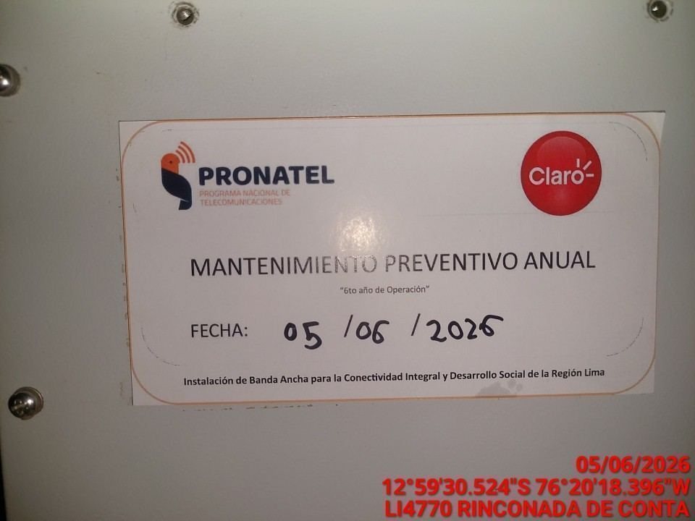 |  |  | 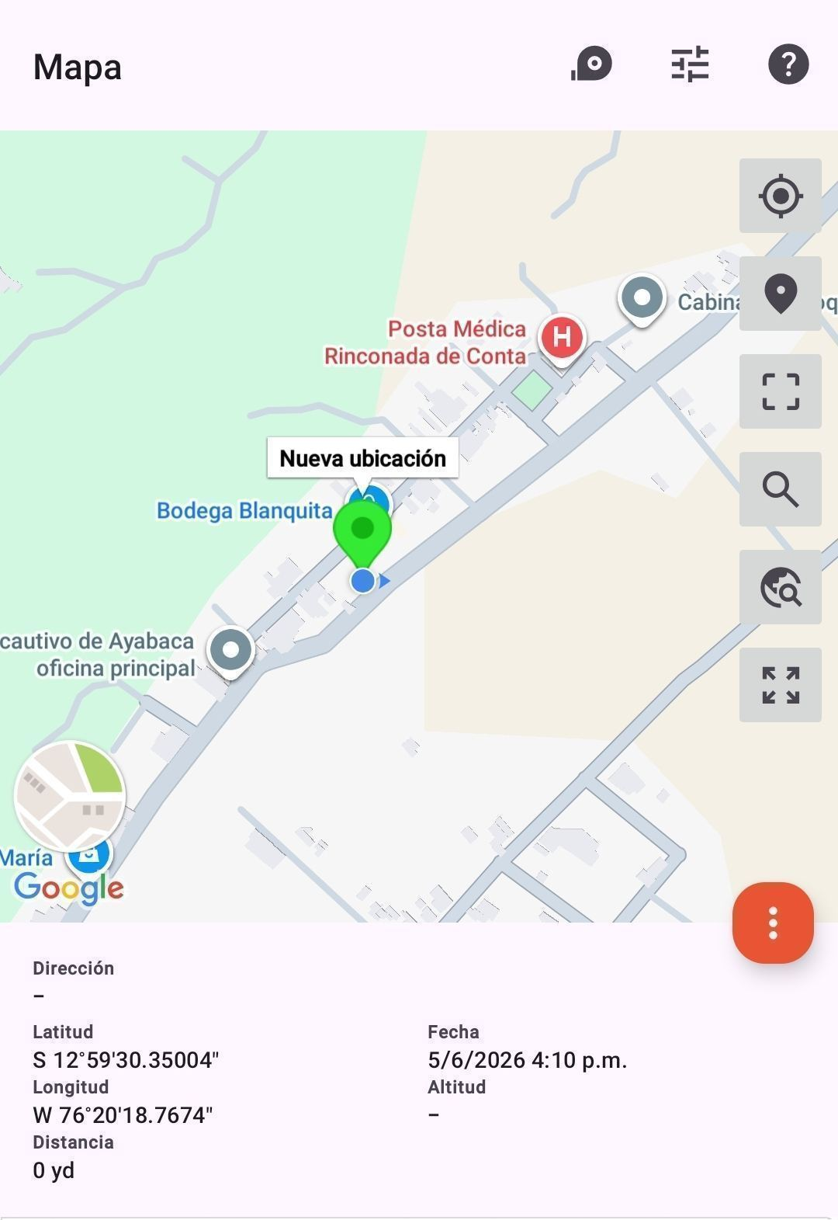

INSPECCIÓN VISUAL
ANTES |  | DURANTE |  | DESPUES
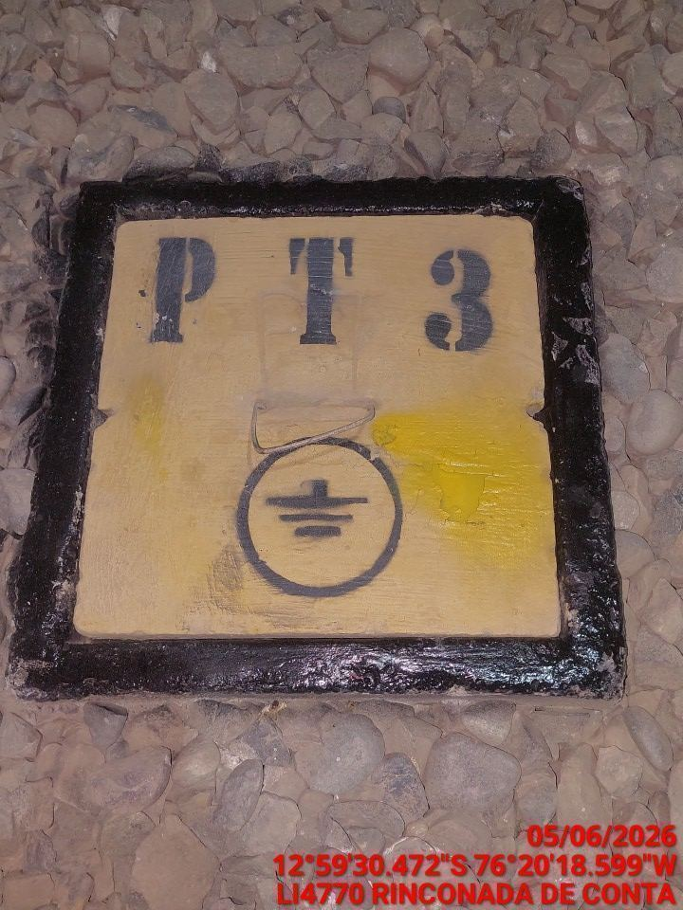 |  | 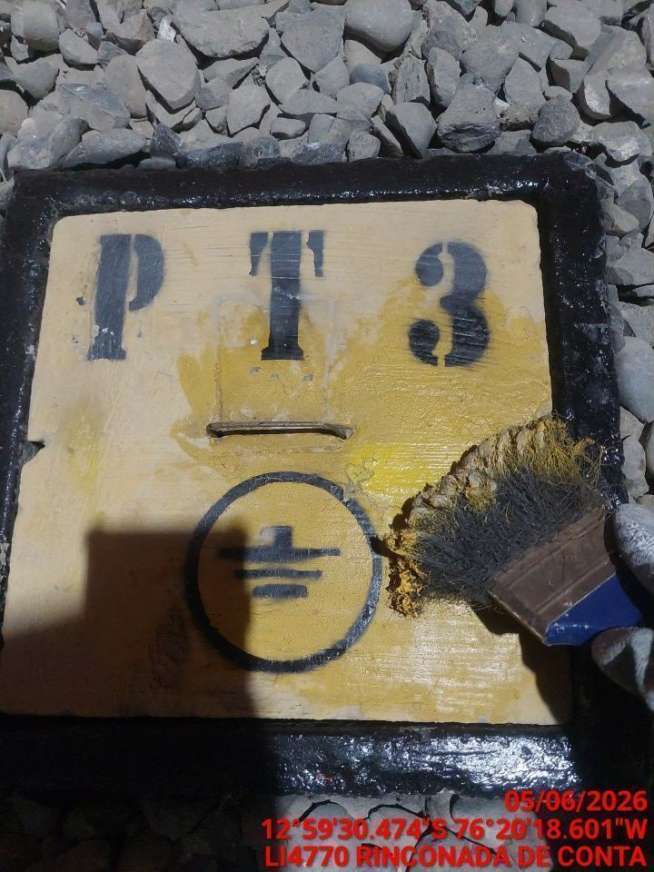 |  | 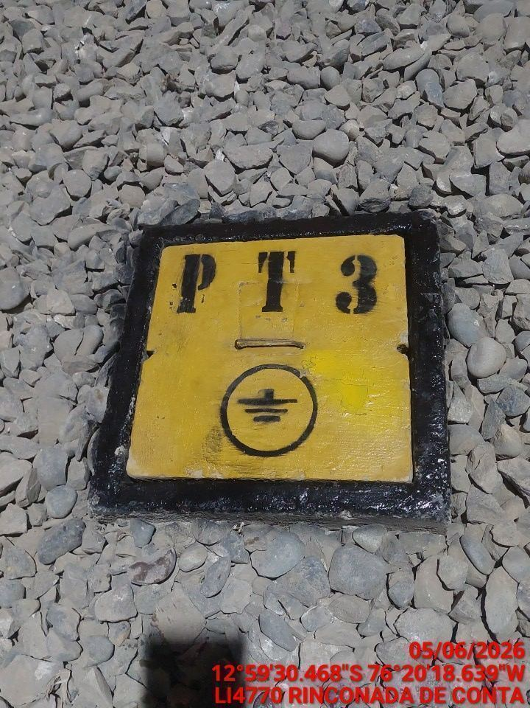

LIMPIEZA TÉCNICA DE COMPONENTES
ANTES |  | DURANTE |  | DESPUES
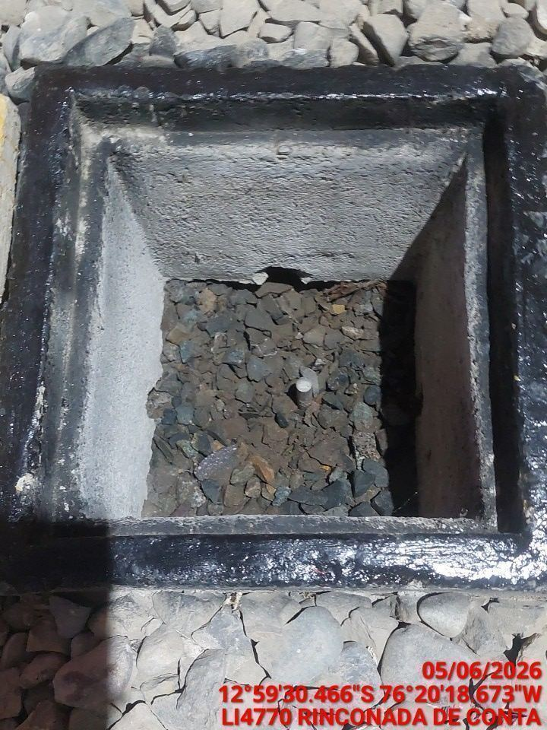 |  | 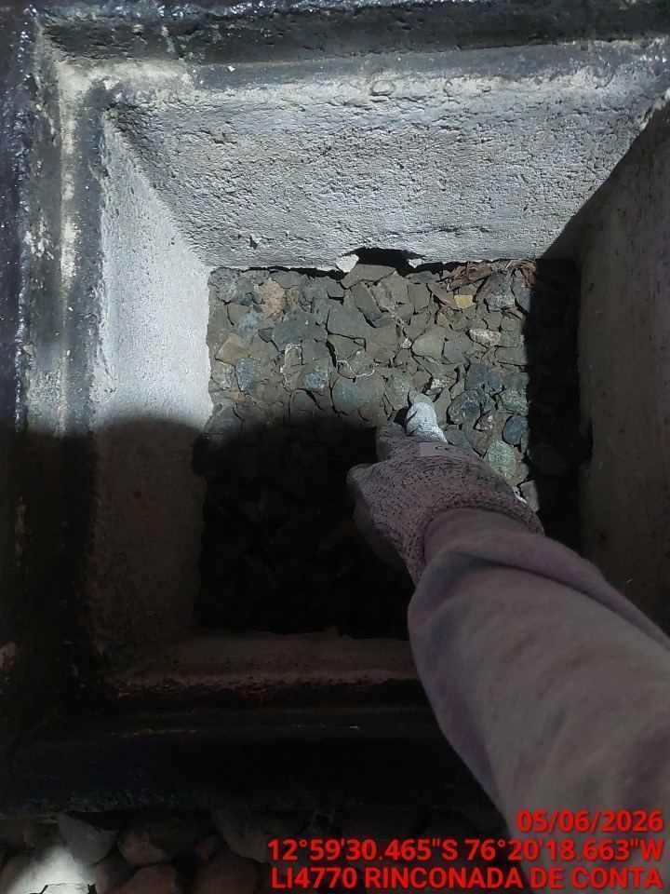 |  | 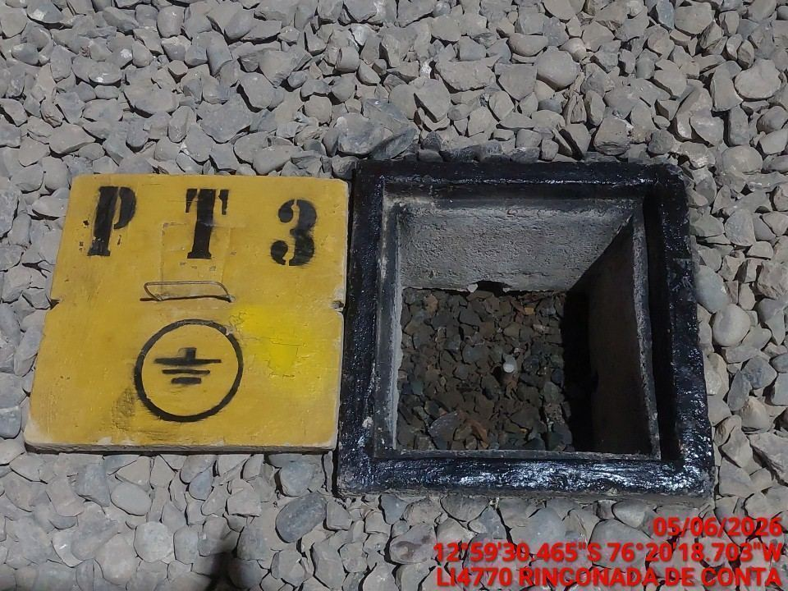

AJUSTE DE CONEXIONADO Y ACTUALIZACION DE SEÑALIZADO
ANTES |  | DURANTE |  | DESPUES
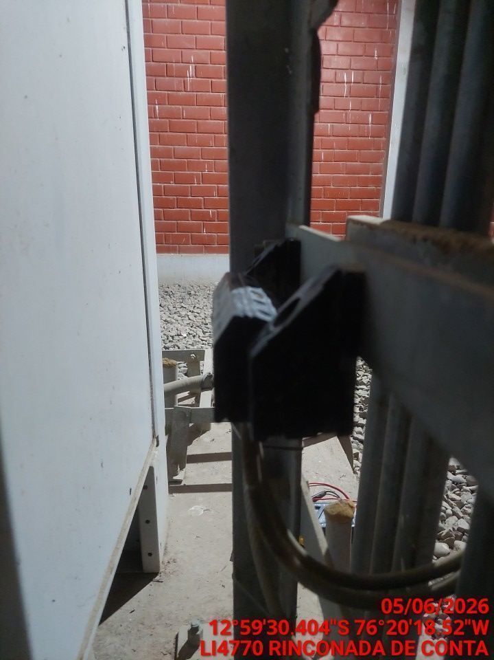 |  | 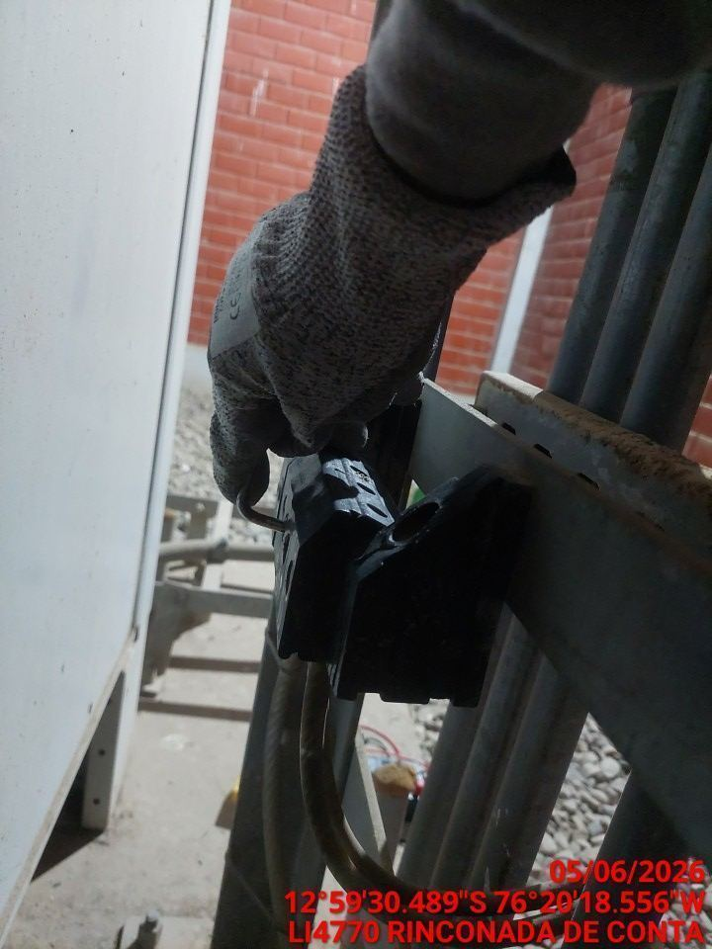 |  | 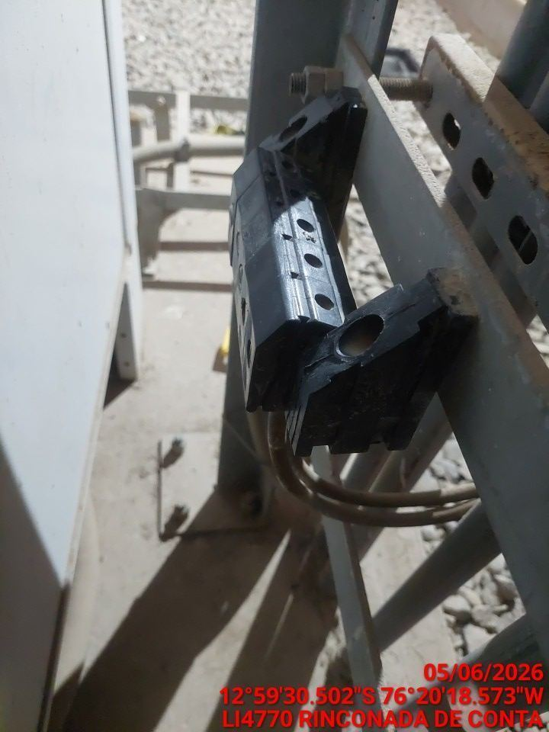

MEDICIÓN Y MEJORAMIENTO DE LA RESISTIVIDAD DEL SPAT
ANTES |  | DURANTE |  | DESPUES
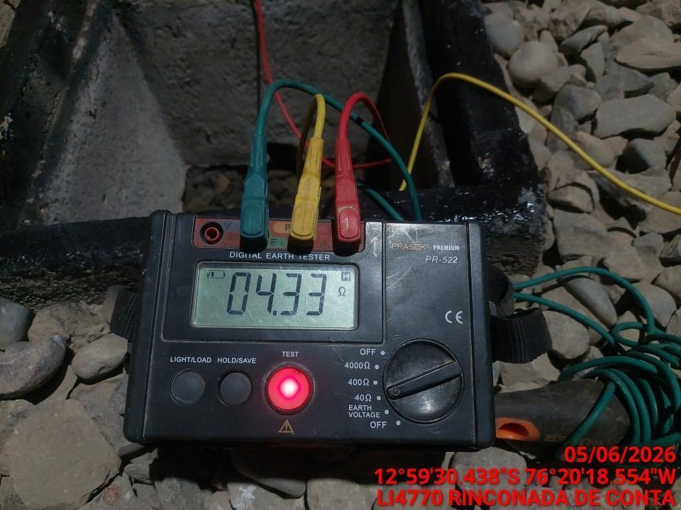 |  | 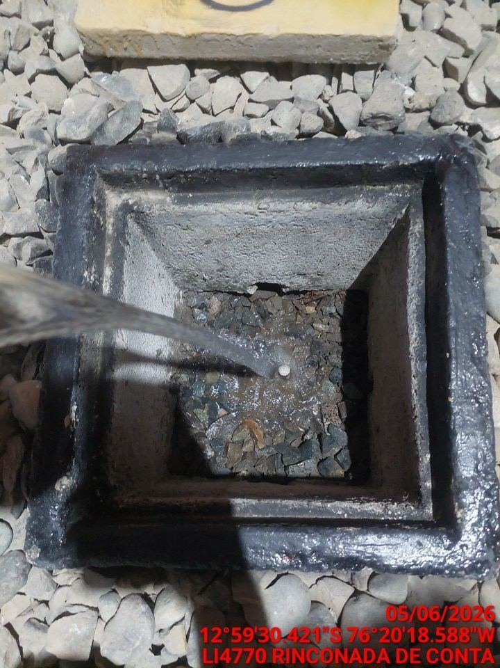 |  | 